Ejercicio 3
Metodo de Gauss-Jordan
Julio Aymerich Barroso

 | Ejercicio 3
 | 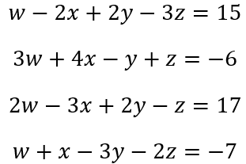

Comprobacion en Matlab

